圖表索引
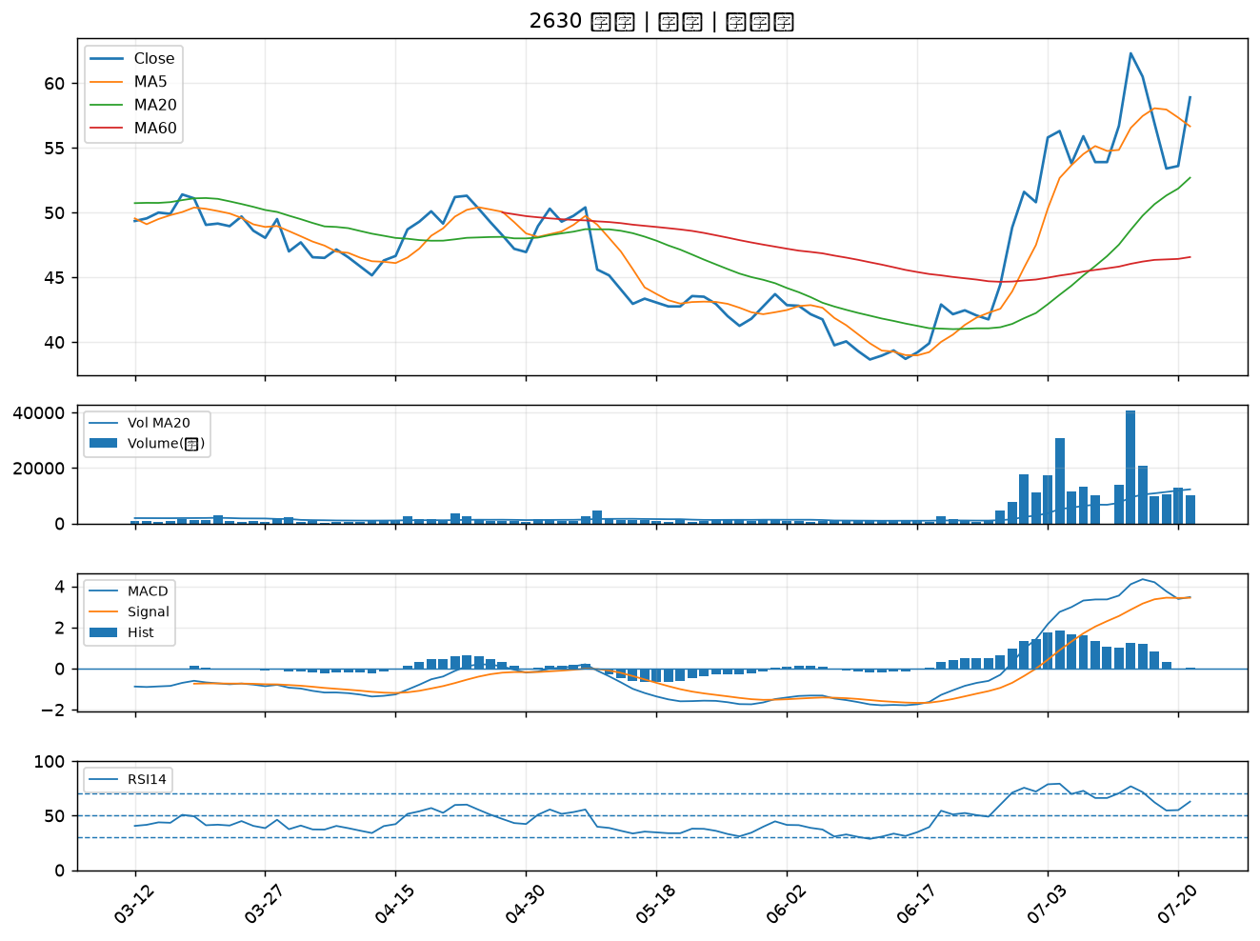
股票代號 | 股票名稱 | 市場 | 買進觀察分級 | 主力突破分數 | 圖表路徑
6414 | 樺漢 | 上市 | A級 | 6 | output/charts/20260721/6414_樺漢.png
9938 | 百和 | 上市 | A級 | 6 | output/charts/20260721/9938_百和.png
2634 | 漢翔 | 上市 | A級 | 5 | output/charts/20260721/2634_漢翔.png
2801 | 彰銀 | 上市 | A級 | 5 | output/charts/20260721/2801_彰銀.png
3577 | 泓格 | 上櫃 | A級 | 5 | output/charts/20260721/3577_泓格.png
2646 | 星宇航空 | 上市 | A級 | 4 | output/charts/20260721/2646_星宇航空.png
2542 | 興富發 | 上市 | A級 | 4 | output/charts/20260721/2542_興富發.png
5871 | 中租-KY | 上市 | A級 | 4 | output/charts/20260721/5871_中租-KY.png
3625 | 西勝 | 上櫃 | A級 | 4 | output/charts/20260721/3625_西勝.png
2884 | 玉山金 | 上市 | A級 | 3 | output/charts/20260721/2884_玉山金.png
2615 | 萬海 | 上市 | B級 | 6 | output/charts/20260721/2615_萬海.png
4566 | 時碩工業 | 上市 | B級 | 4 | output/charts/20260721/4566_時碩工業.png
6477 | 安集 | 上市 | B級 | 3 | output/charts/20260721/6477_安集.png
2892 | 第一金 | 上市 | B級 | 3 | output/charts/20260721/2892_第一金.png
2880 | 華南金 | 上市 | B級 | 3 | output/charts/20260721/2880_華南金.png
5450 | 南良 | 上櫃 | B級 | 3 | output/charts/20260721/5450_南良.png
6533 | 晶心科 | 上市 | B級 | 3 | output/charts/20260721/6533_晶心科.png
4162 | 智擎 | 上櫃 | B級 | 2 | output/charts/20260721/4162_智擎.png
3576 | 聯合再生 | 上市 | B級 | 2 | output/charts/20260721/3576_聯合再生.png
2886 | 兆豐金 | 上市 | B級 | 2 | output/charts/20260721/2886_兆豐金.png
3005 | 神基 | 上市 | B級 | 2 | output/charts/20260721/3005_神基.png
1709 | 和益 | 上市 | B級 | 2 | output/charts/20260721/1709_和益.png
2836 | 高雄銀 | 上市 | B級 | 2 | output/charts/20260721/2836_高雄銀.png
2006 | 東和鋼鐵 | 上市 | B級 | 2 | output/charts/20260721/2006_東和鋼鐵.png
2867 | 三商壽 | 上市 | B級 | 2 | output/charts/20260721/2867_三商壽.png
6243 | 迅杰 | 上市 | B級 | 2 | output/charts/20260721/6243_迅杰.png
3706 | 神達 | 上市 | B級 | 1 | output/charts/20260721/3706_神達.png
3374 | 精材 | 上櫃 | B級 | 1 | output/charts/20260721/3374_精材.png
2603 | 長榮 | 上市 | B級 | 1 | output/charts/20260721/2603_長榮.png
2630 | 亞航 | 上市 | B級 | 1 | output/charts/20260721/2630_亞航.png

6414 樺漢｜A級
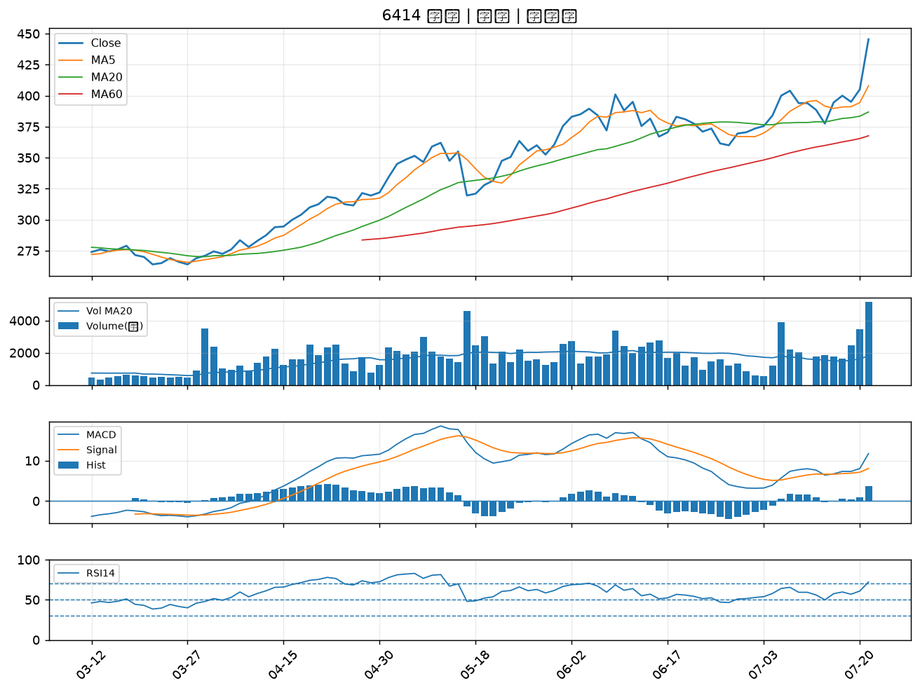

9938 百和｜A級
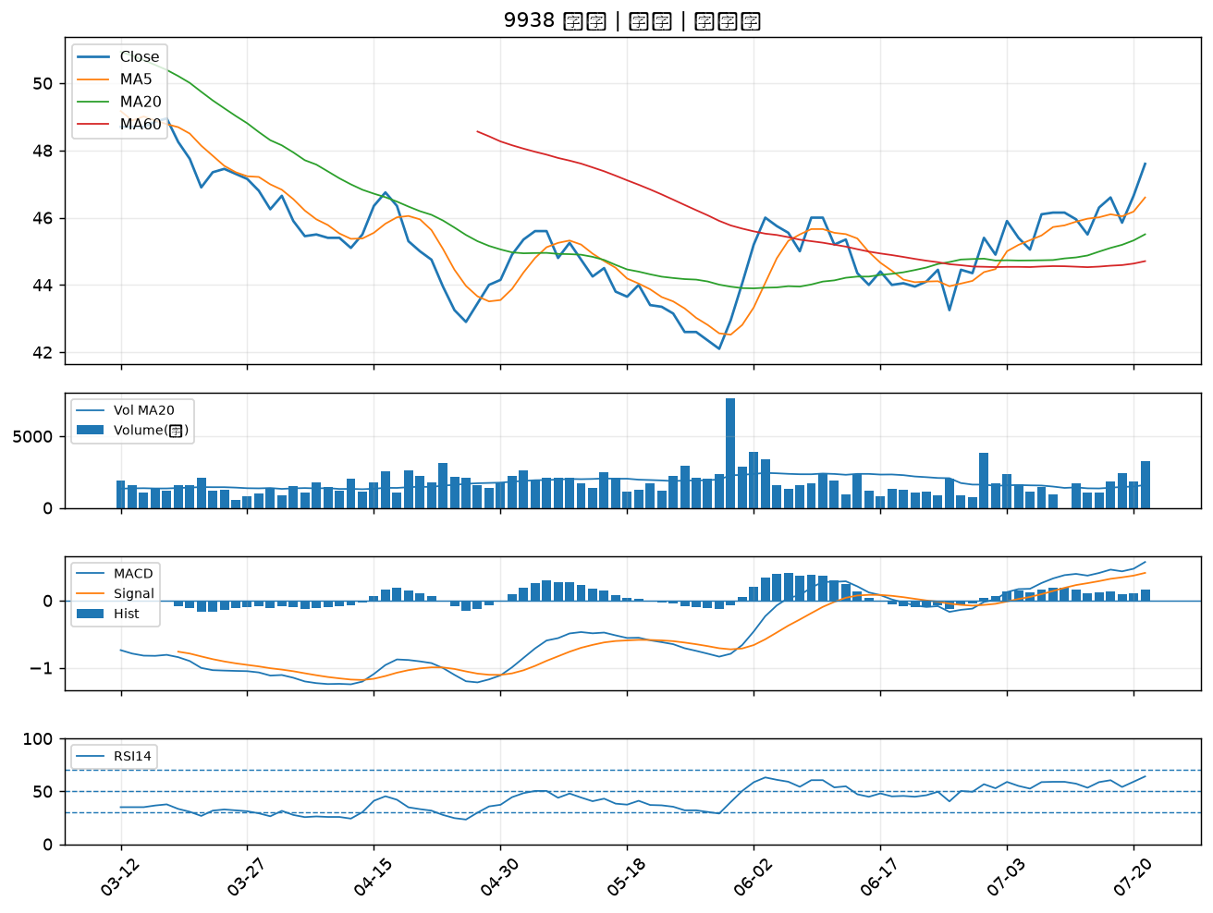

2634 漢翔｜A級
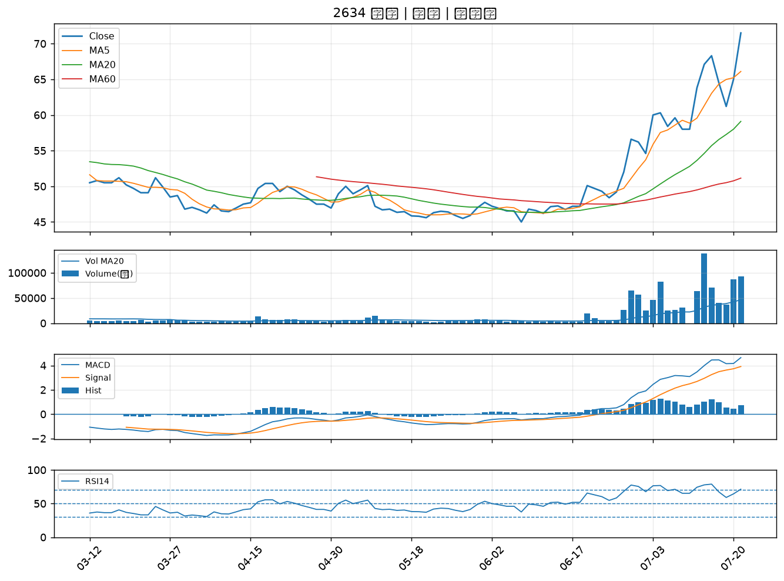

2801 彰銀｜A級
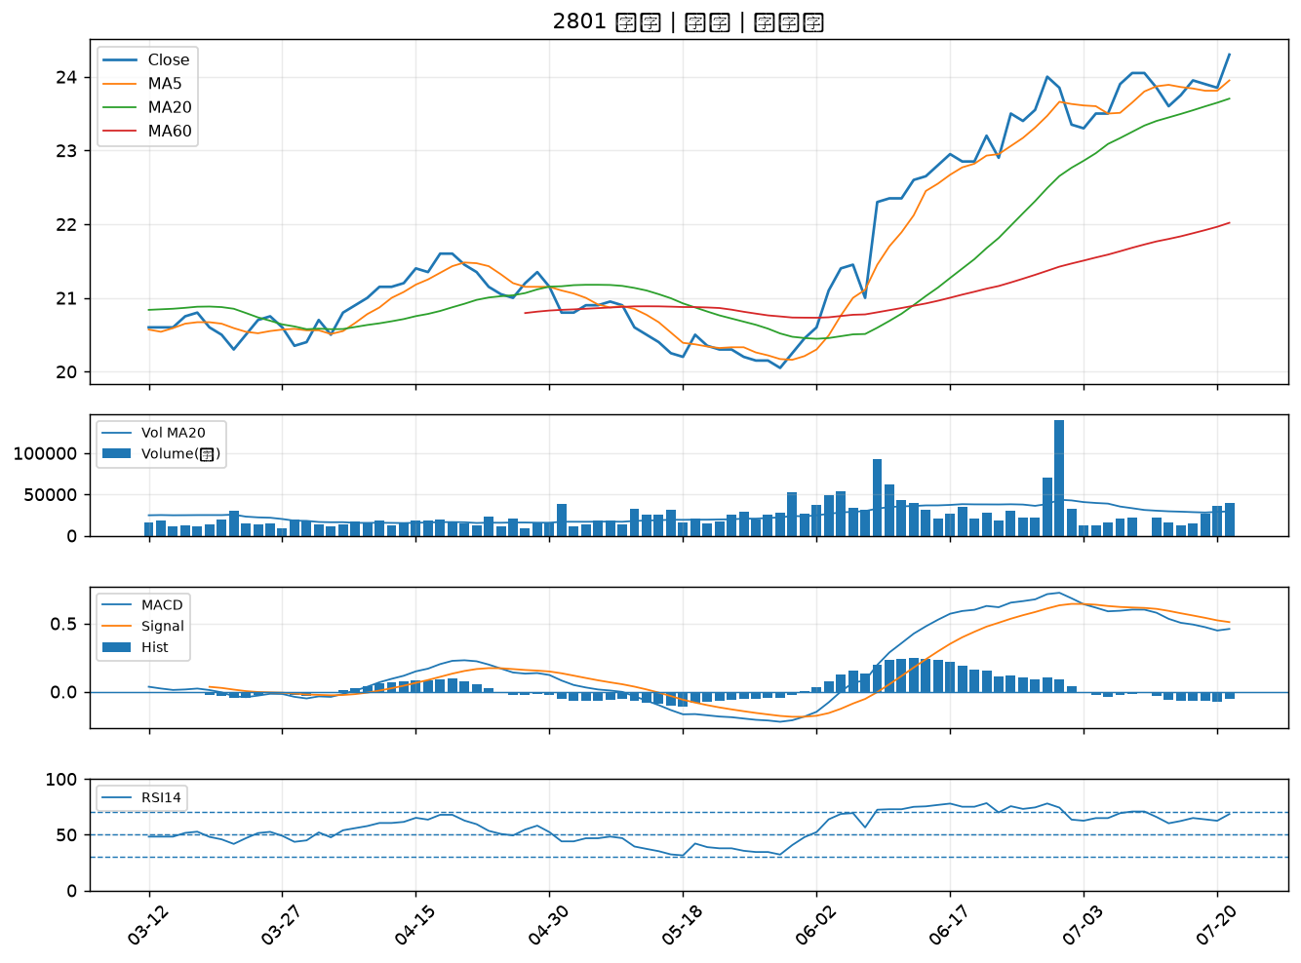

3577 泓格｜A級
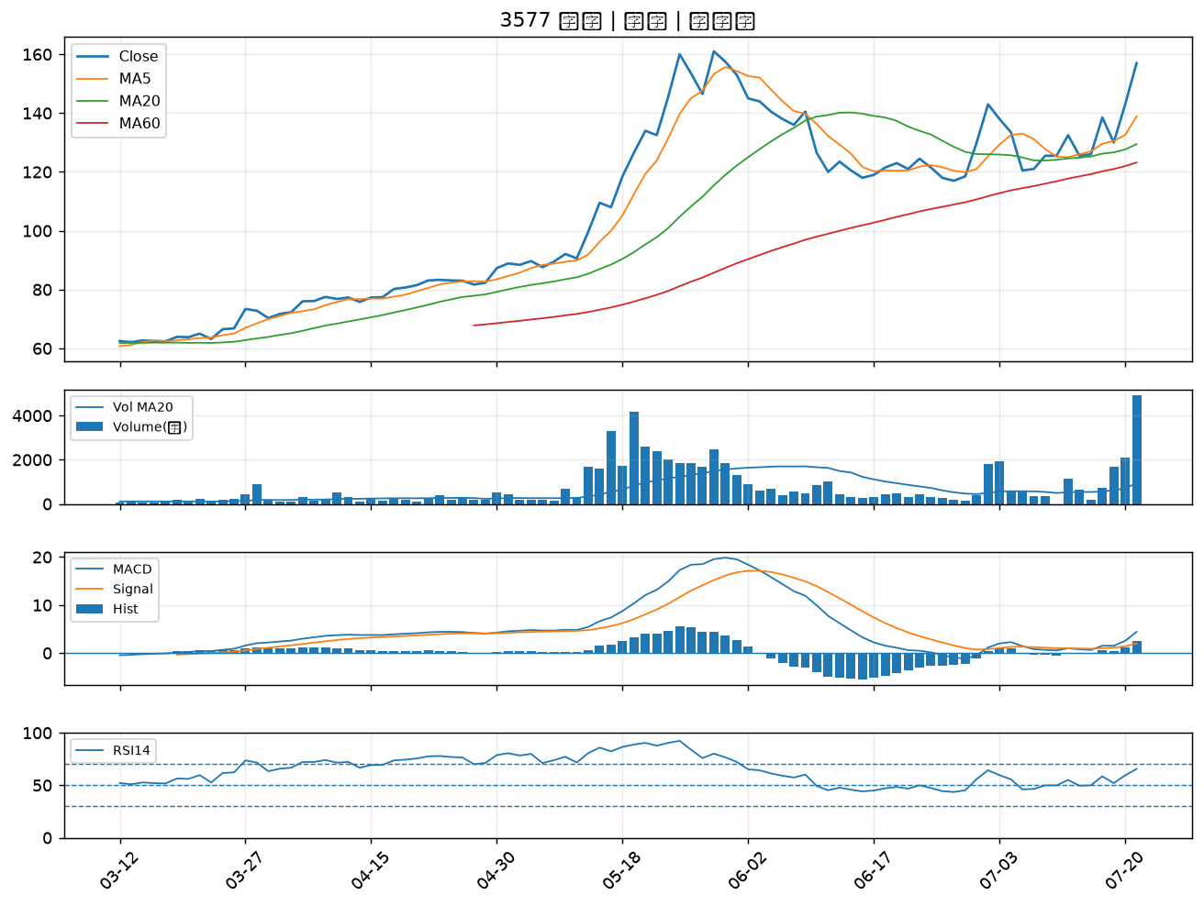

2646 星宇航空｜A級
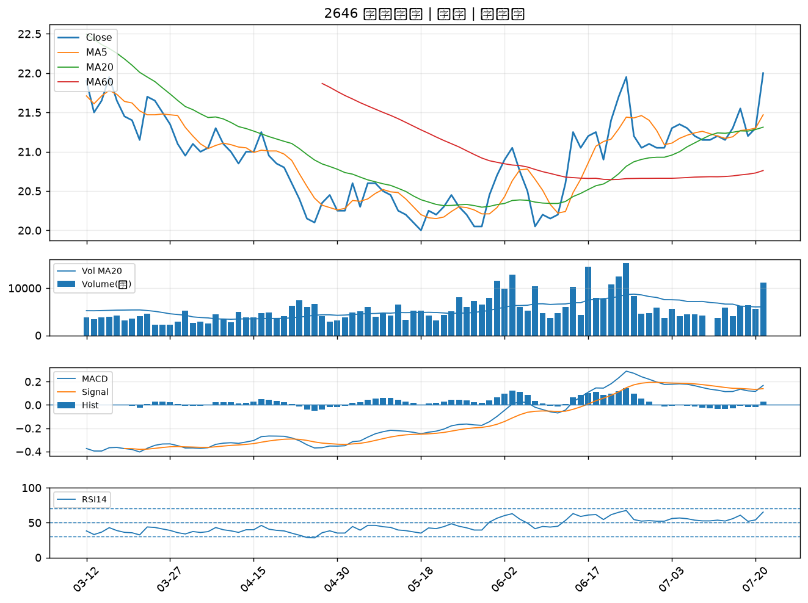

2542 興富發｜A級
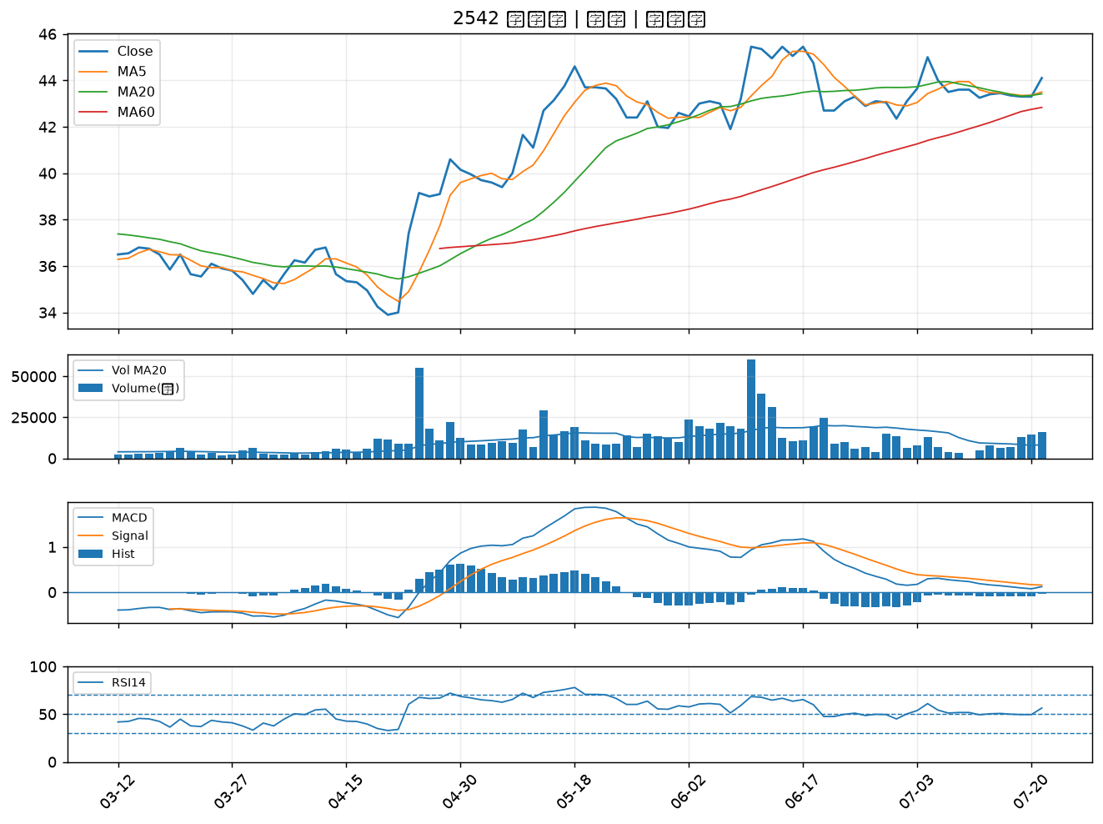

5871 中租-KY｜A級
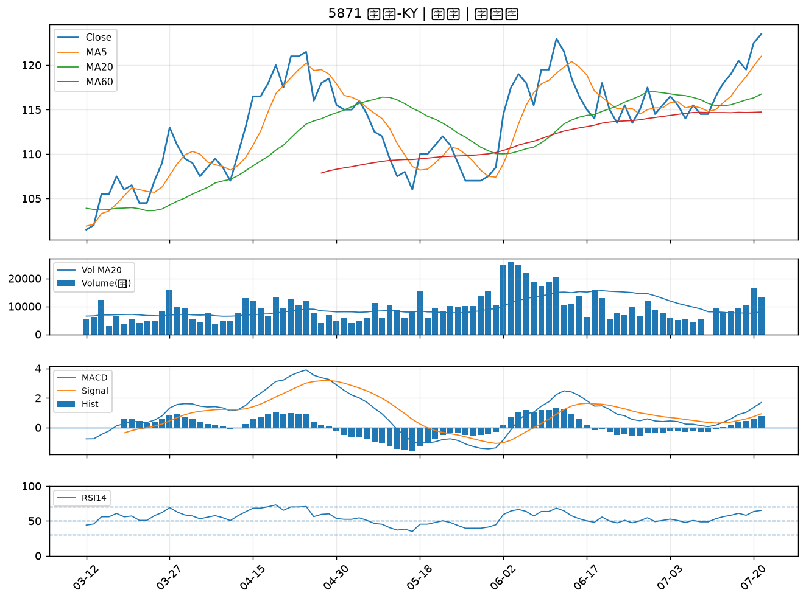

3625 西勝｜A級
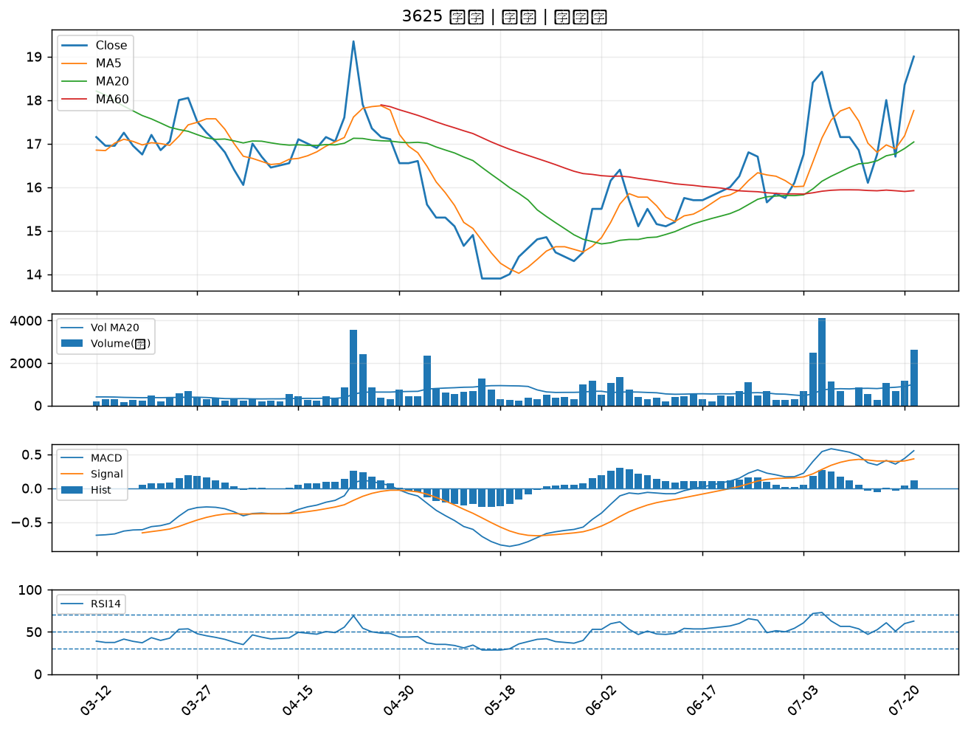

2884 玉山金｜A級
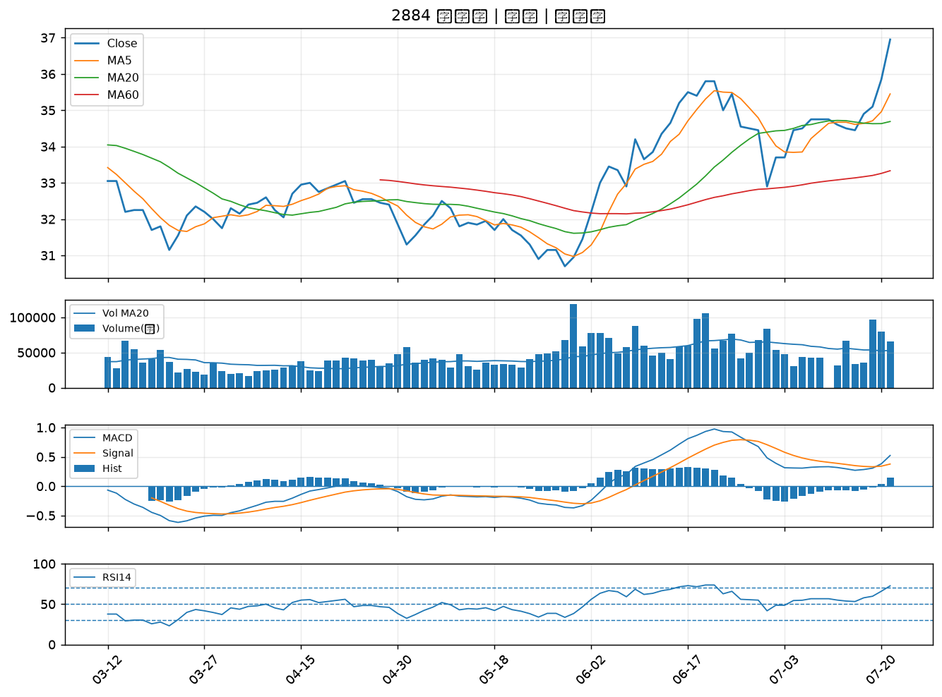

2615 萬海｜B級
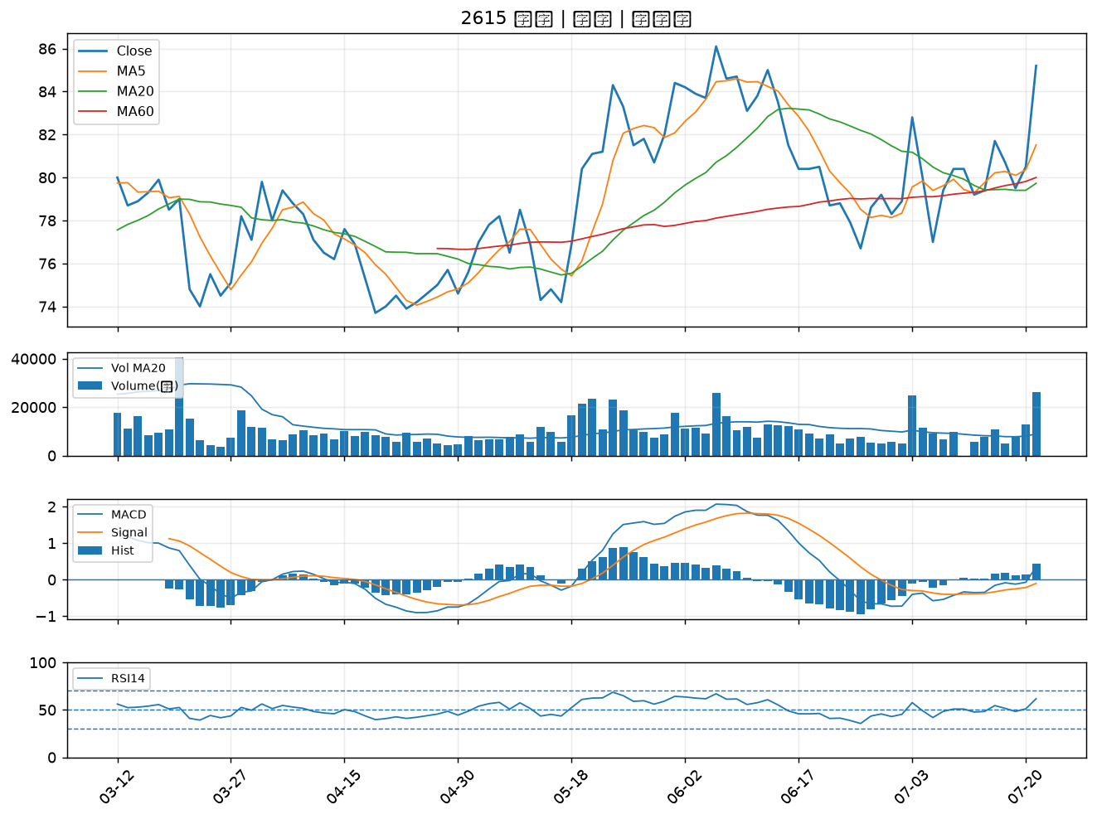

4566 時碩工業｜B級
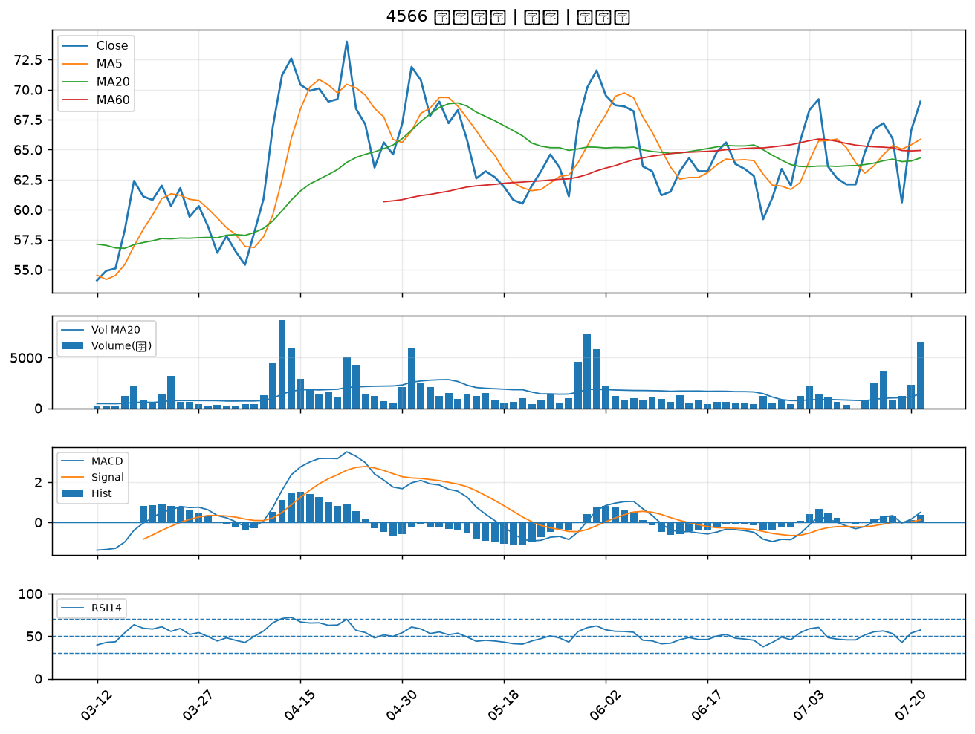

6477 安集｜B級
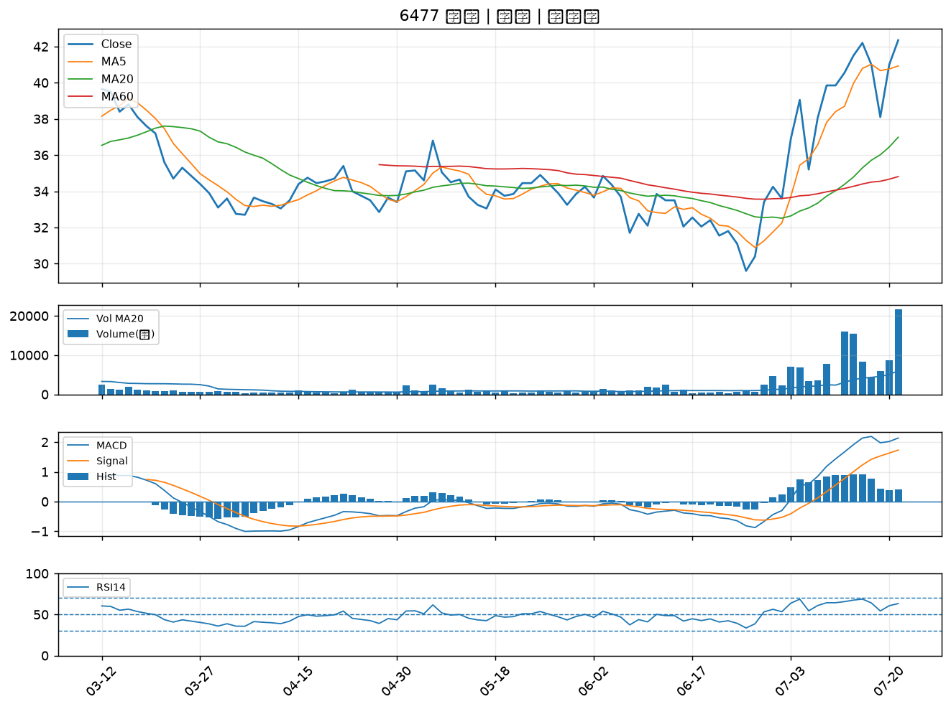

2892 第一金｜B級
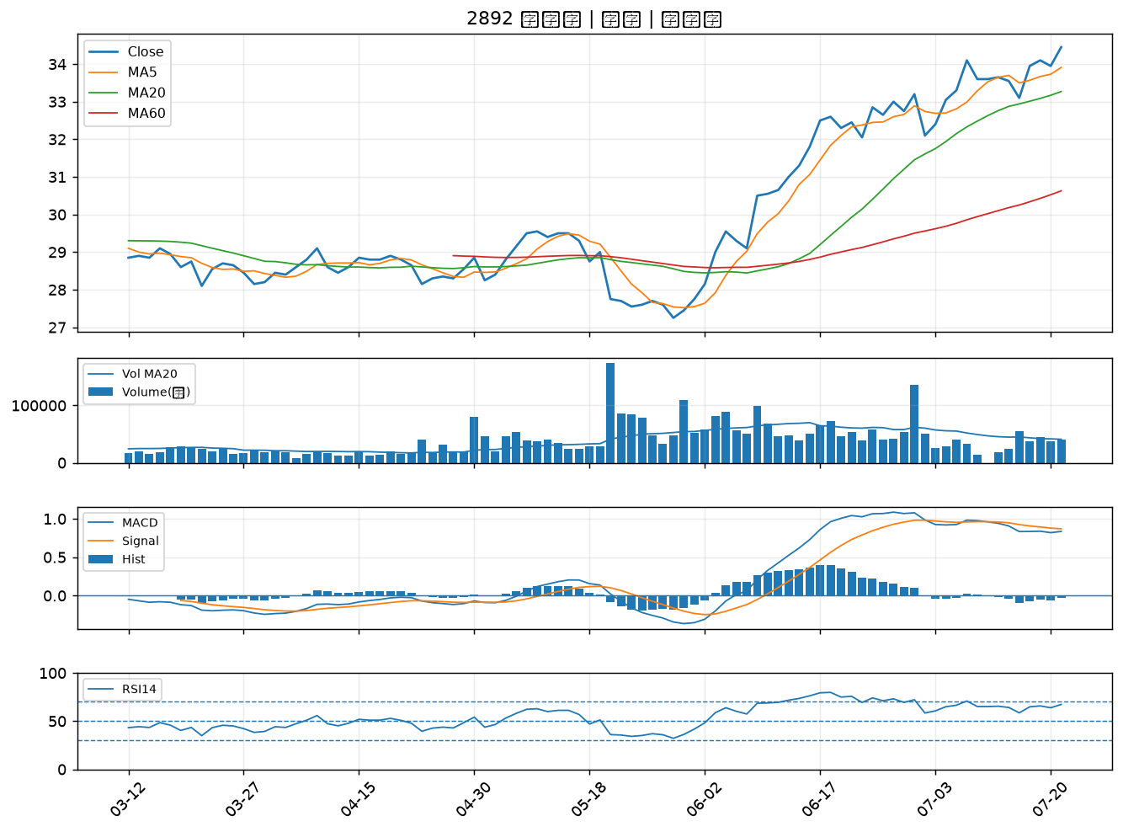

2880 華南金｜B級
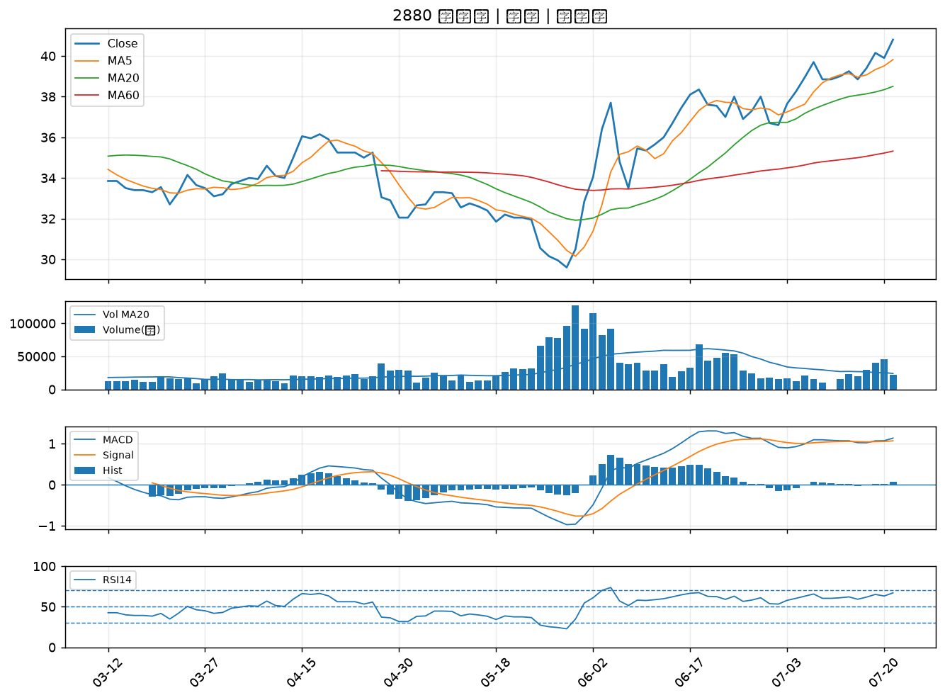

5450 南良｜B級
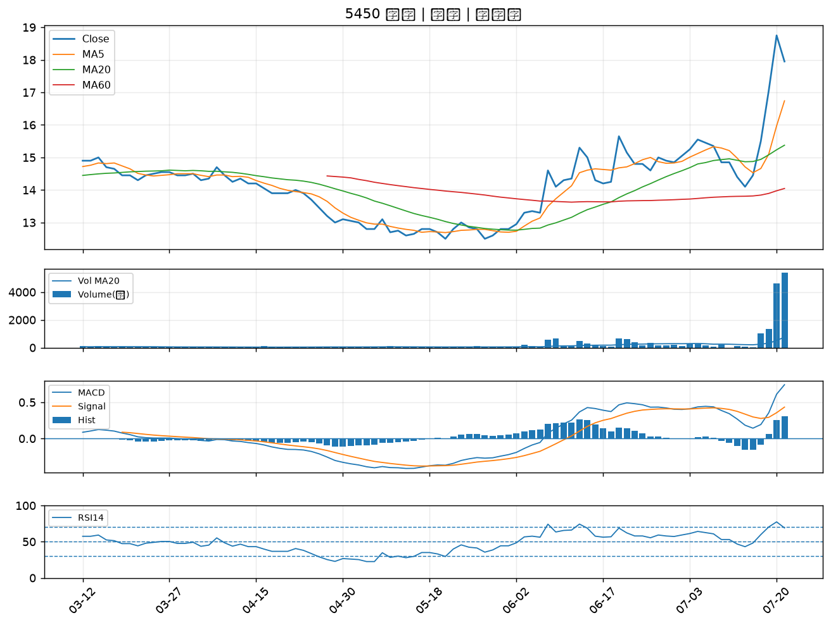

6533 晶心科｜B級
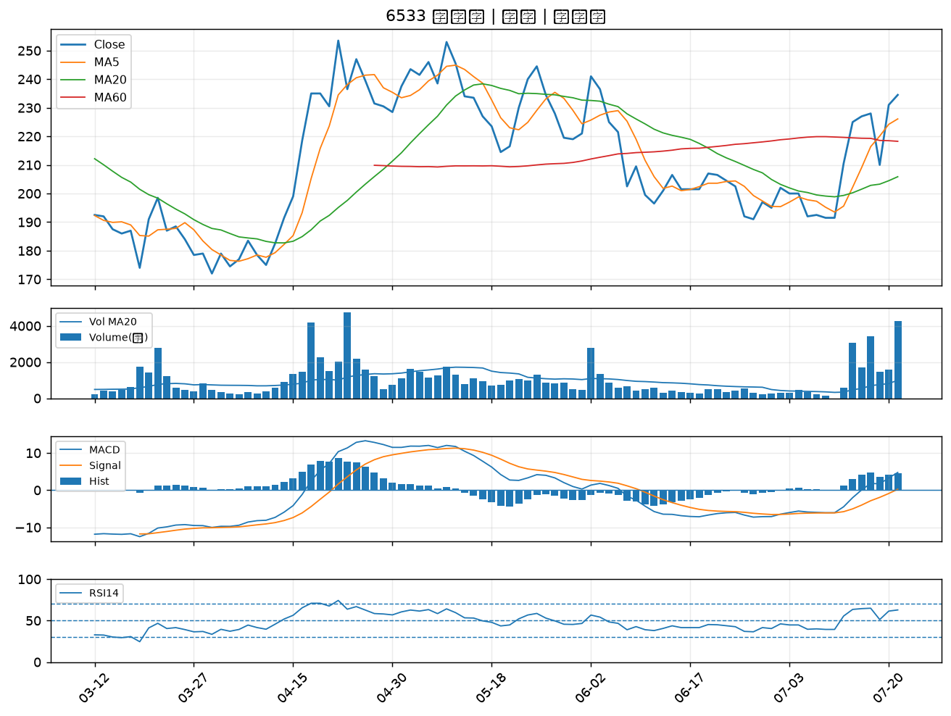

4162 智擎｜B級
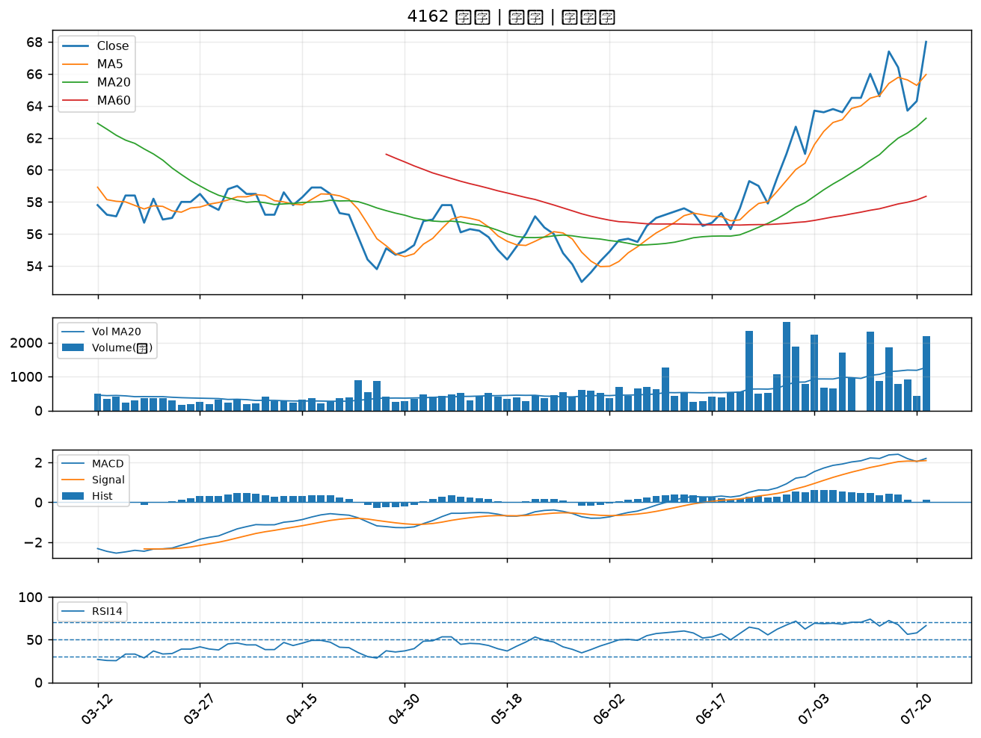

3576 聯合再生｜B級
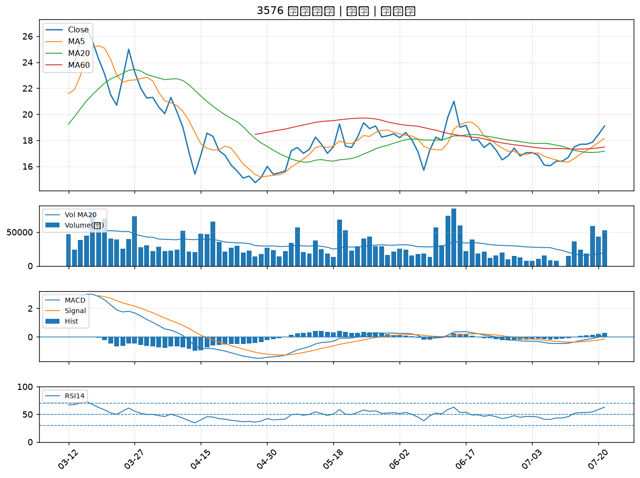

2886 兆豐金｜B級
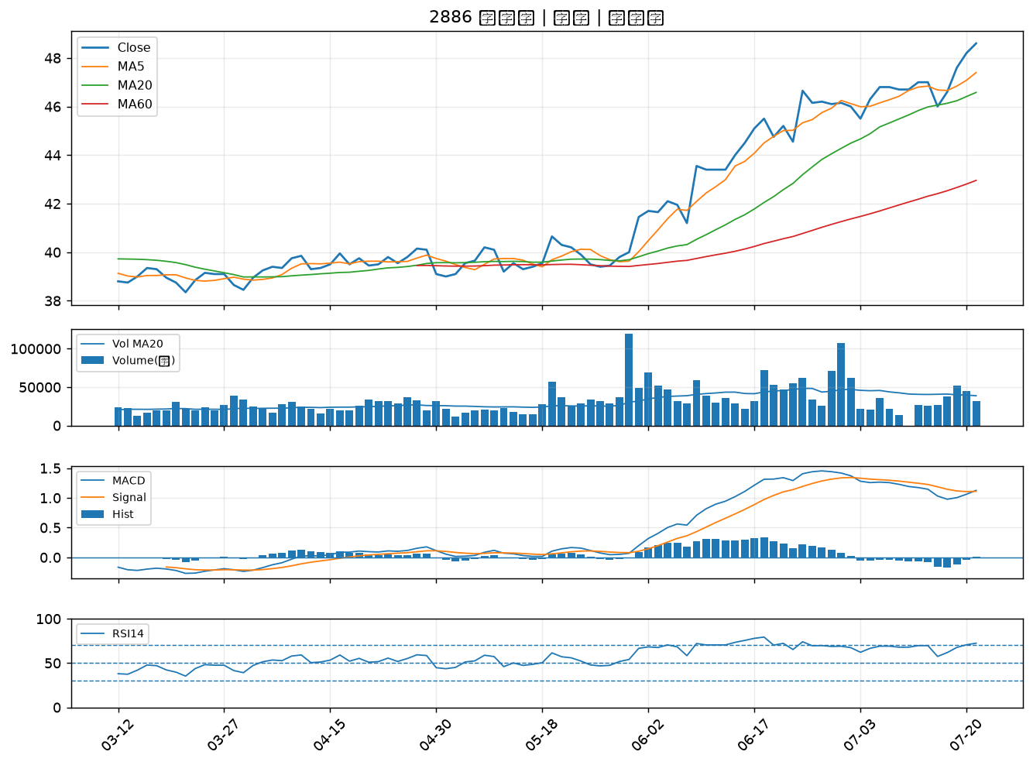

3005 神基｜B級
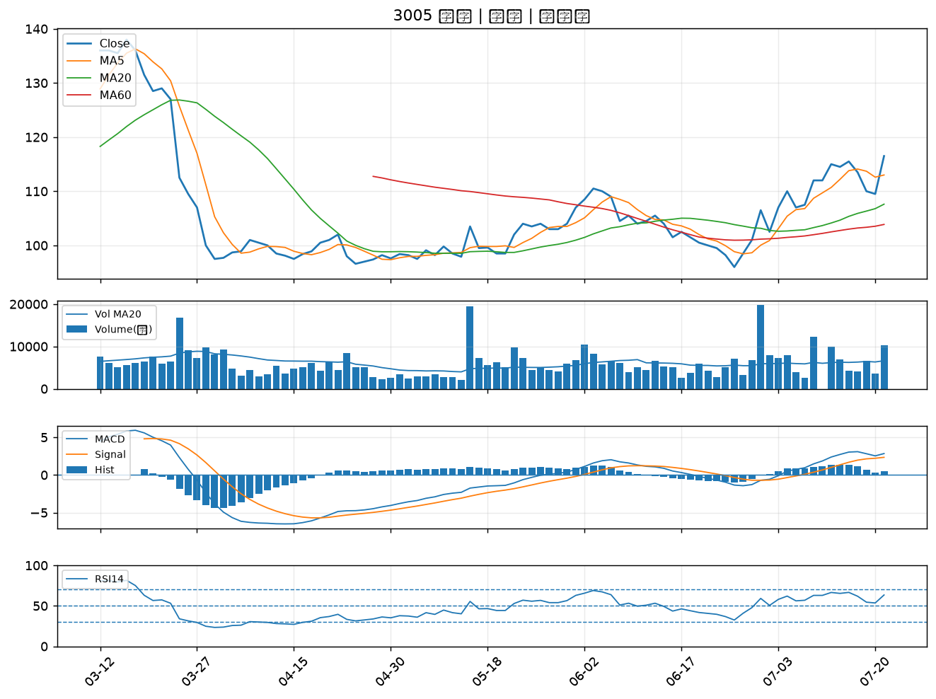

1709 和益｜B級
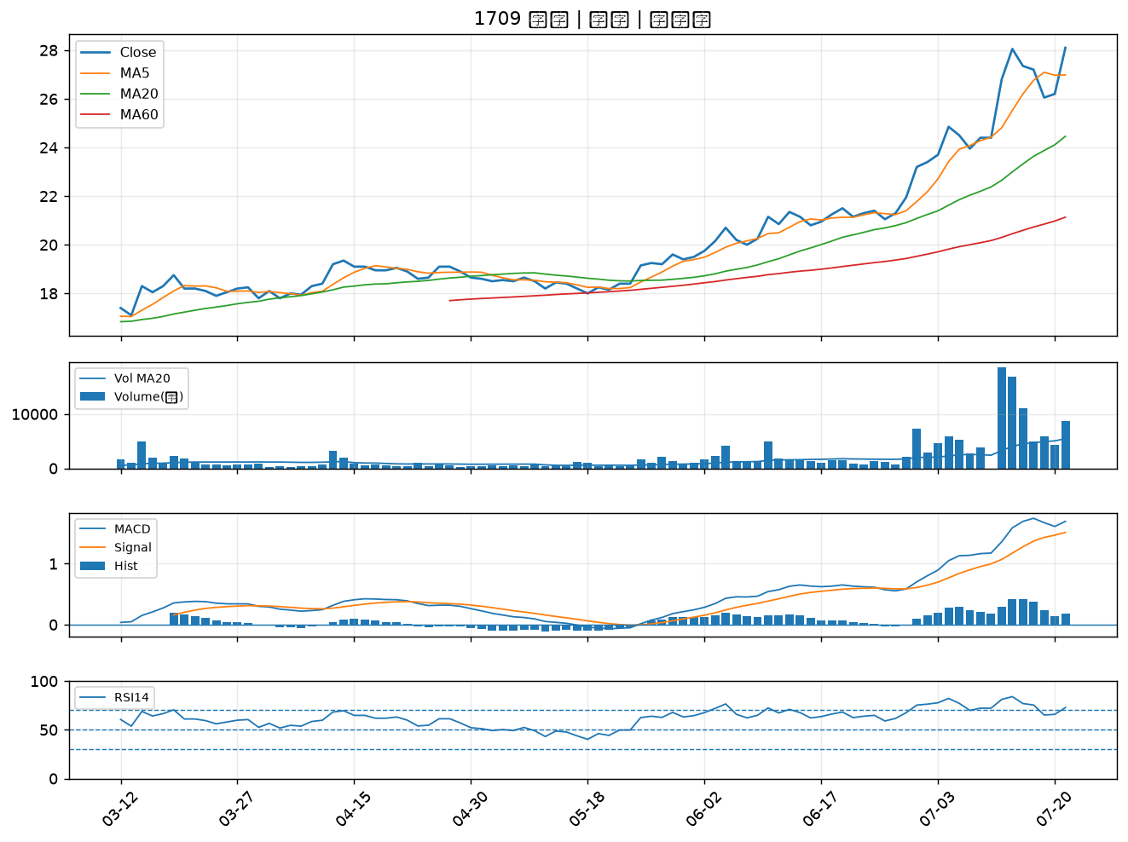

2836 高雄銀｜B級
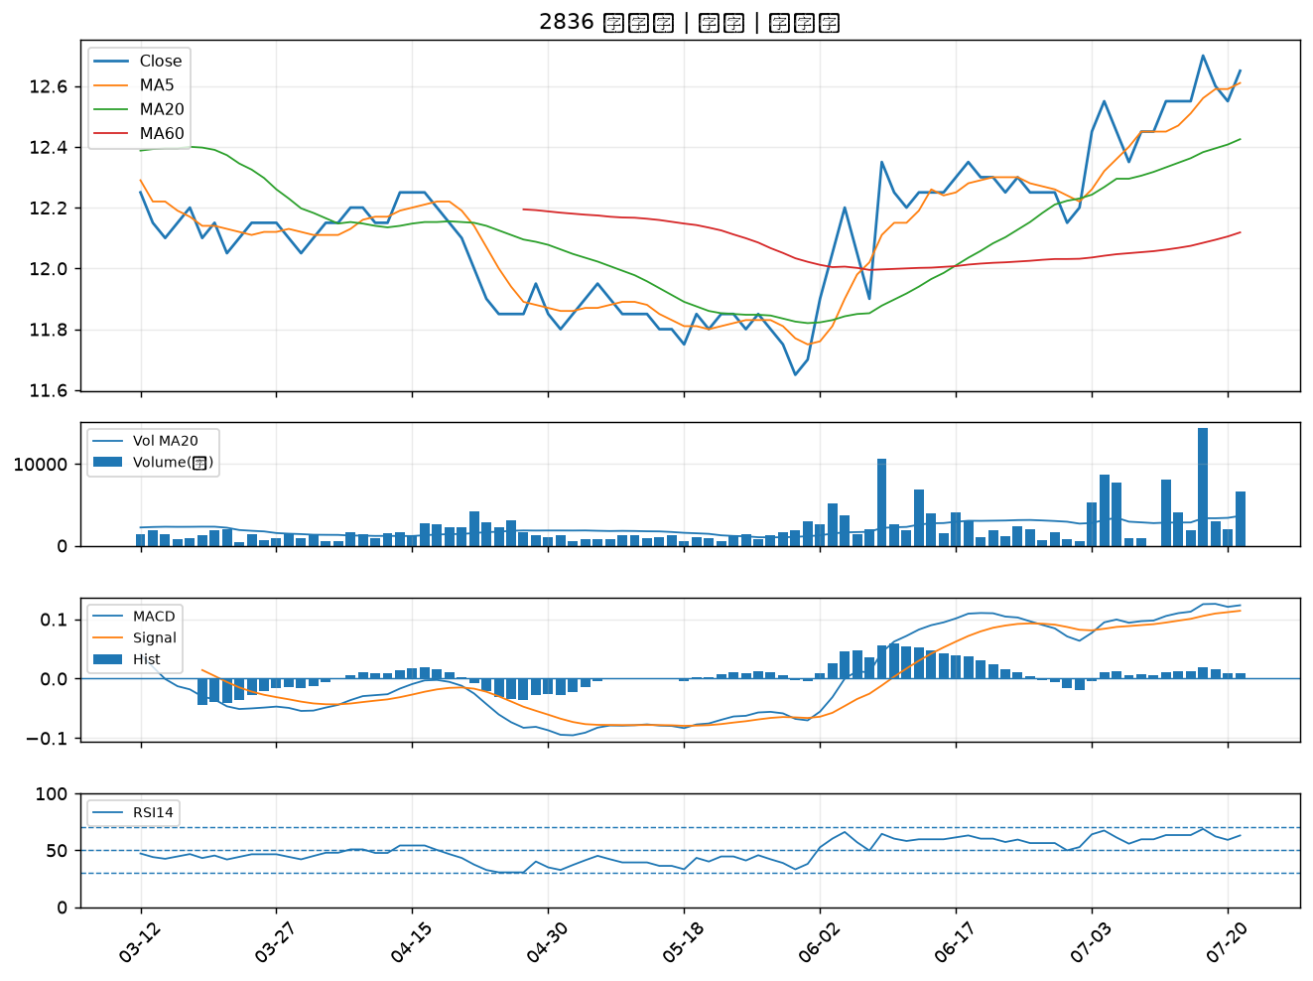

2006 東和鋼鐵｜B級
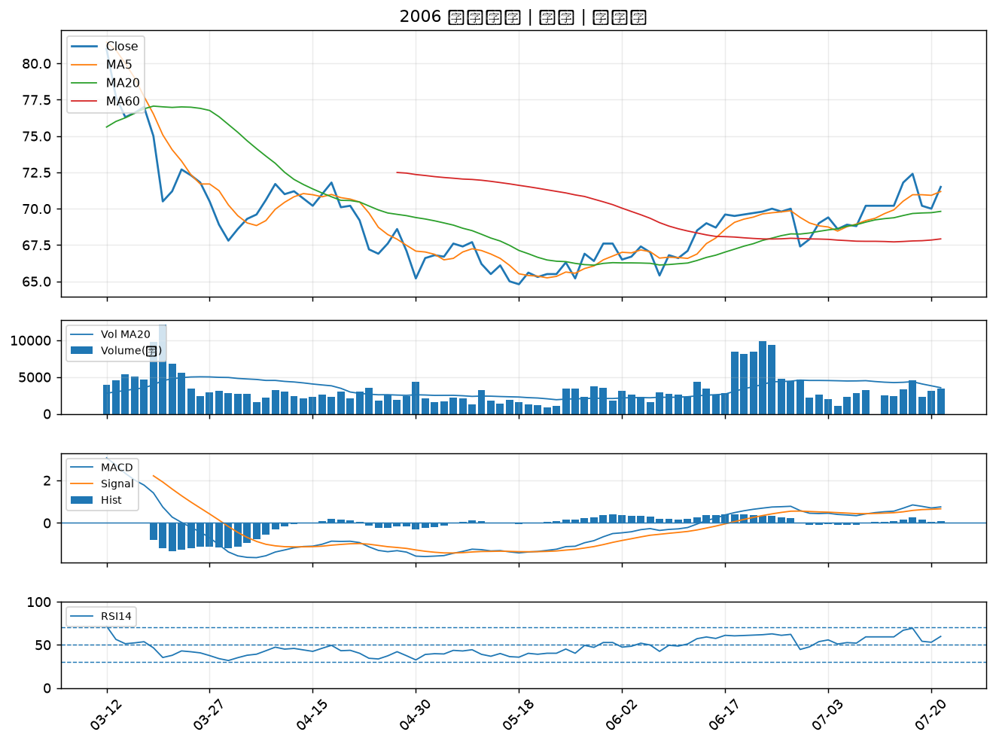

2867 三商壽｜B級
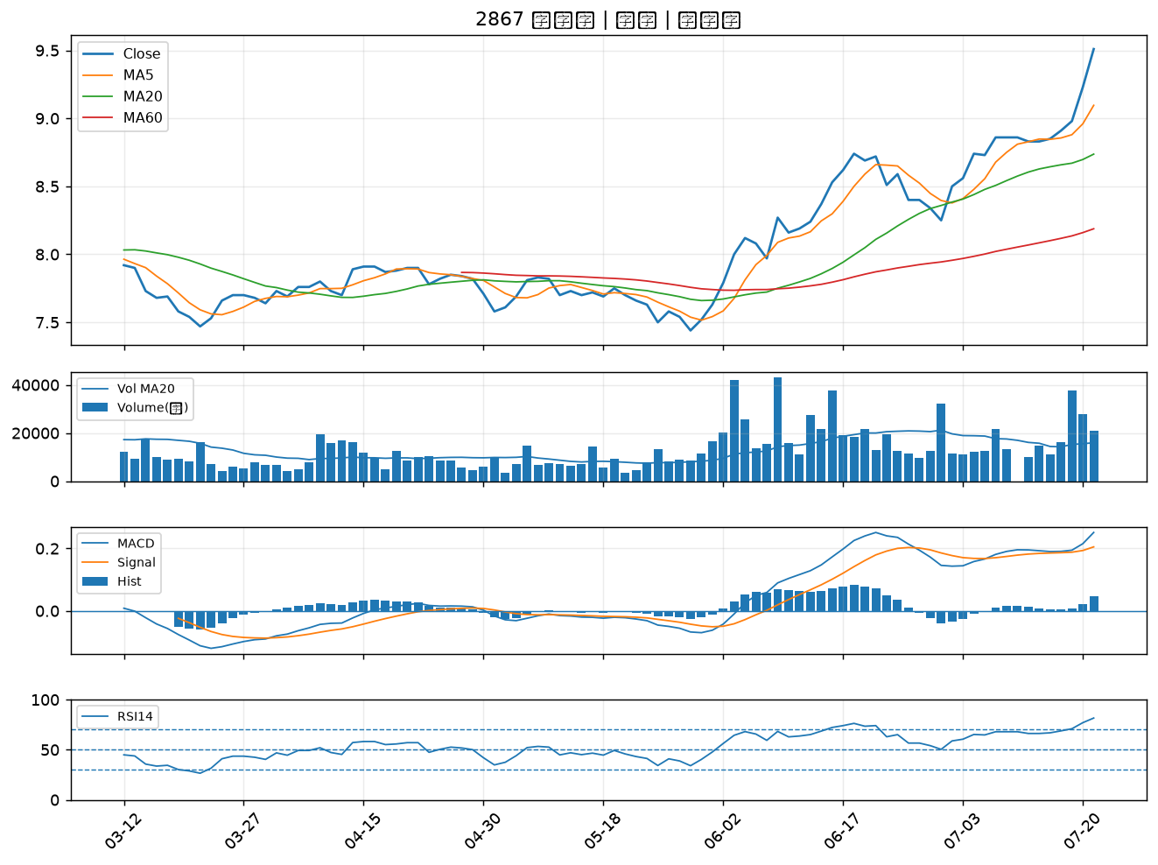

6243 迅杰｜B級
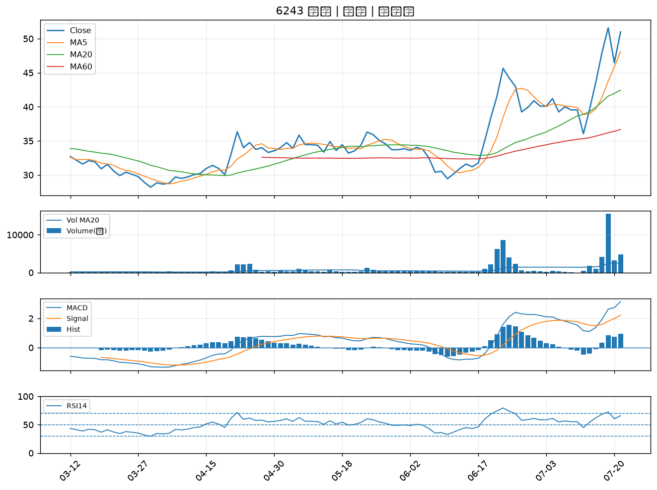

3706 神達｜B級
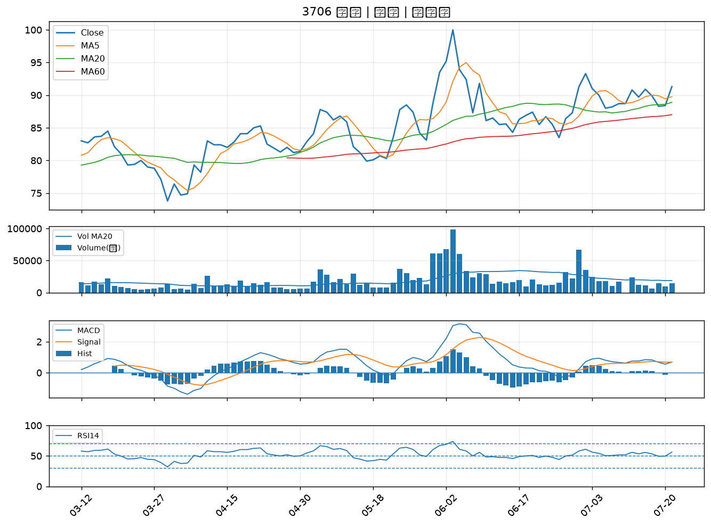

3374 精材｜B級
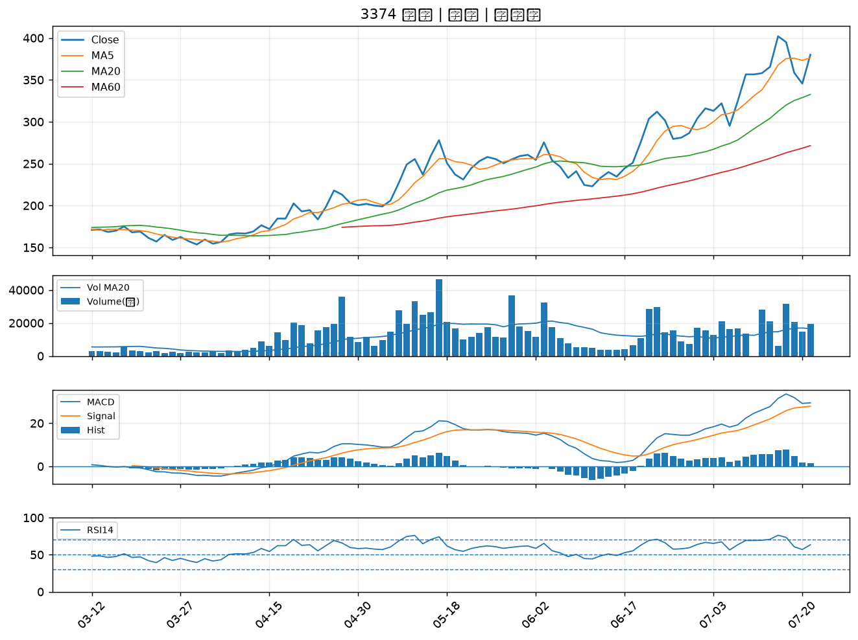

2603 長榮｜B級
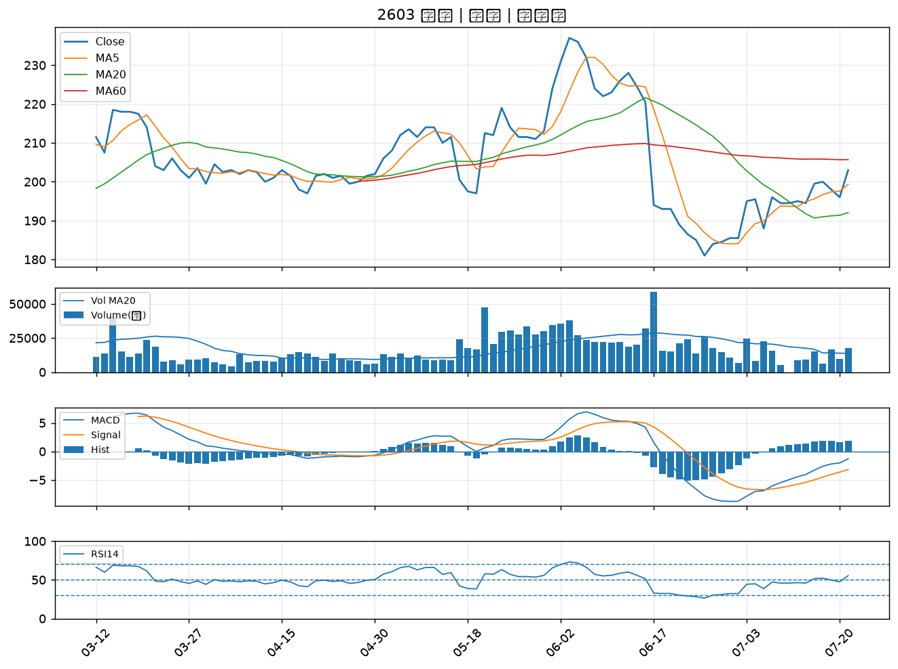

2630 亞航｜B級

